Introducción
INTRODUCCIÓN
Este archivo hace parte integrante del documento titulado "Guía para la Caracterización de usuarios de Entidads Públicas". Funciona como un instrumento de ayuda para llevar a cabo ejercicios de caracterización, de acuerdo con el contenido establecido en el documento mencionado. Por lo anterior, se recomienda que antes de usar estas plantillas, se de lectura al documento para entender el procedimiento de caracterización y lograr un mejor resultado del ejercicio.

La siguiente gráfica muestra el proceso de diligenciamiento de las plantillas.

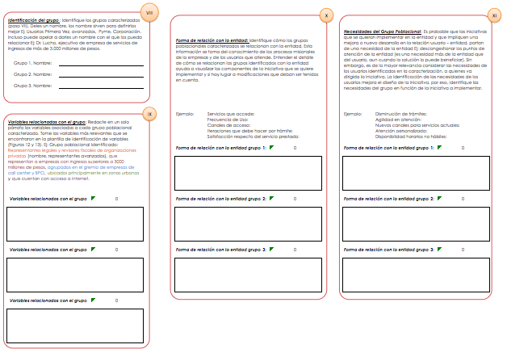
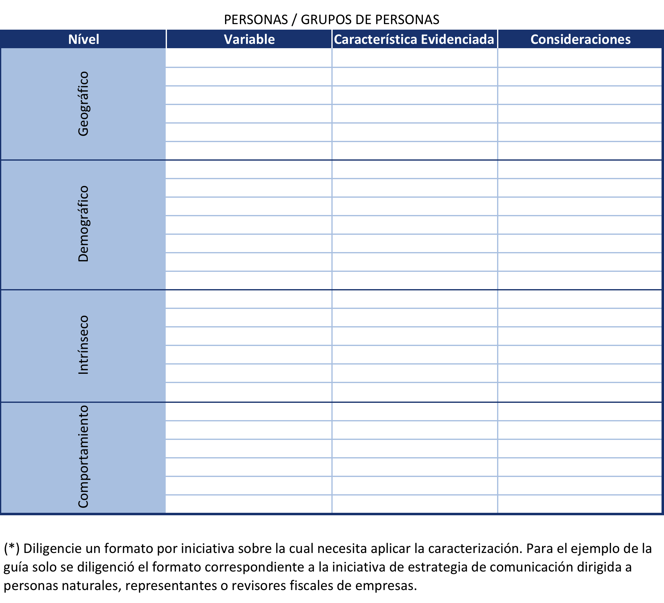
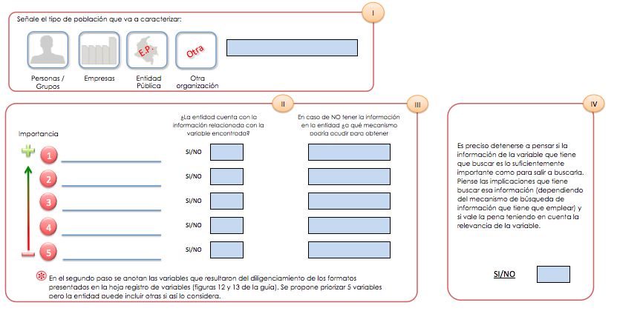
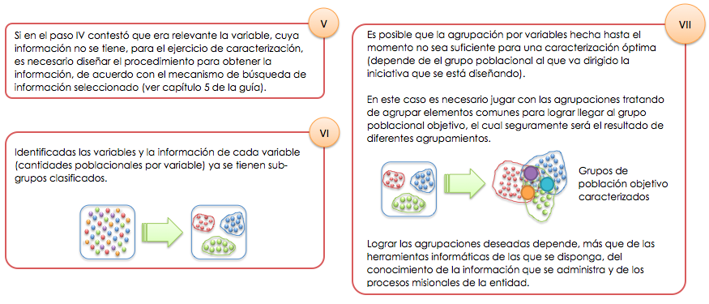

 | Plantilla registro de variables | Ficha Resumen Pasos I a IV | Ficha Resumen Pasos V a VII | Ficha Resumen Pasos VIII a XI
Diligencie los campos establecidos en los campos I a IV.
El paso V lo invita a acudir a la fuente de búsqueda de información de la variable. El paso VI lo invita a hacer las primeras agrupaciones por variable y el paso VII indica que si no es suficiente con la primera subagrupación haga una combinación de subgrupos para identificar sus grupos caracterizados.
Diligencie la(s) plantilla de acuerdo al número de iniciativas y al grupo poblacional objeto de caracterización.
Los pasos VIII a XI invitan es a plasmar las características de los grupos poblacionales identificados. En esta ficha se resume de manera concreta cada grupo identificado.

Ficha Resumen (I-IV)
I
Señale el tipo de población que va a caracterizar:

E.P.
Otra
 |  |  |  |  | Personas / Grupos de Personas

Personas / Grupos
Empresas
Entidad Pública
Otra organización

II
III
IV

 |  | ¿La entidad cuenta con la información relacionada con la variable encontrada? |  |  |  | En caso de NO tener la información en la entidad ¿a qué mecanismo podría acudir para obtener información? | Es preciso detenerse a pensar si la información de la variable que tiene que buscar es lo suficientemente importante como para salir a buscarla. Piense las implicaciones que tiene buscar esa información (dependiendo del mecanismo de búsqueda de información que tiene que emplear) y si vale la pena teniendo en cuenta la relevancia de la variable.
Importancia

1
 | Actividad Económica |  | SI/NO | SI

2
 | Ubicación |  | SI/NO | SI

3
 | Sexo |  | SI/NO | SI

4
 |  |  | SI/NO

5
 |  |  | SI/NO

 |  |  |  |  |  |  |  | SI/NO | NO
En el segundo paso se anotan las variables que resultaron del diligenciamiento de los formatos presentados en la hoja registro de variables (figuras 12 y 13 de la guía). Se propone priorizar 5 variables pero la entidad puede incluir otras si así lo considera.

Ficha Resumen (V-VII)
VII
V
Si en el paso IV contestó que era relevante la variable, cuya información no se tiene, para el ejercicio de caracterización, es necesario diseñar el procedimiento para obtener la información, de acuerdo con el mecanismo de búsqueda de información seleccionado (ver capítulo 5 de la guía). | Es posible que la agrupación por variables hecha hasta el momento no sea suficiente para una caracterización óptima (depende de el grupo poblacional al que va dirigido la iniciativa que se está diseñando). En este caso es necesario jugar con las agrupaciones tratando de agrupar elementos comunes para lograr llegar al grupo poblacional objetivo, el cual seguramente será el resultado de diferentes agrupamientos.

VI

Identificadas las variables y la información de cada variable (cantidades poblacionales por variable) ya se tienen sub-grupos clasificados.
 |  | Grupos de población objetivo caracterizados

º
º

 | Lograr las agrupaciones deseadas depende, más que de las herramientas informáticas de las que se disponga, del conocimiento de la información que se administra y de los procesos misionales de la entidad.

Ficha Resumen (VIII-XI)
VIII
X
XI

Identificación del grupo: Identifique los grupos caracterizados (paso VII). Deles un nombre, los nombre sirven para definirlos mejor Ej: Usuarios Primera Vez, avanzados, Pyme, Corporación. Incluso puede apelar a darles un nombre con el que los pueda relacionar Ej: Dr. Lucho, ejecutivo de empresa de servicios de ingresos de más de 3.000 millones de pesos. |  |  | Forma de relación con la entidad: Identifique cómo los grupos poblacionales caracterizados se relacionan con la entidad. Esta información se toma del conocimiento de los procesos misionales de la empresas y de los usuarios que atiende. Entender el detalle de cómo se relacionan los grupos identificados con la entidad ayuda a visualizar los componentes de la iniciativa que se quiere implementar y si hay lugar a modificaciones que deban ser tenidas en cuenta. |  |  | Necesidades del Grupo Poblacional: Es probable que las iniciativas que se quieran implementar en la entidad y que impliquen una mejora o nuevo desarrollo en la relación usuario – entidad, partan de una necesidad de la entidad Ej: descongestionar los puntos de atención de la entidad (es una necesidad más de la entidad que del usuario, aun cuando la solución lo puede beneficiar). Sin embargo, es de la mayor relevancia considerar las necesidades de los usuarios identificados en la caracterización, a quienes va dirigida la iniciativa. La identificación de las necesidades de los usuarios mejora el diseño de la iniciativa, por eso, identifique las necesidades del grupo en función de la iniciativa a implementar.

Grupo 1. Nombre: | Usuarios que realizan trámites de asistencia técnica agropecuaria en la Secretaría de Agricultura

Grupo 2. Nombre:

Grupo 3. Nombre:

IX
Variables relacionadas con el grupo: Redacte en un solo párrafo las variables asociadas a cada grupo poblacional caracterizado. Tome las variables más relevantes que se encontraron en la plantilla de identificación de variables (Figuras 12 y 13). Ej: Grupo poblacional Identificado: Representantes legales y revisores fiscales de organizaciones privadas (nombre, representantes avanzados), que representan a empresas con ingresos superiores a 3000 millones de pesos, agrupados en el gremio de empresas de call center y BPO, ubicados principalmente en zonas urbanas y que cuentan con acceso a Internet. |  |  | Ejemplo: | Servicios que accede: Frecuencia de Uso: Canales de acceso: Iteraciones que debe hacer por trámite: Satisfacción respecto del servicio prestado: |  | Ejemplo: | Disminución de trámites: Agilidad en atención: Nuevos canales para servicios actuales: Atención personalizada: Disponibilidad horarios no hábiles:

 |  |  | Forma de relación con la entidad grupo 1: |  | Usuarios que realizan trámites de asistencia técnica agropecuaria en la Secretaría de Agricultura | Forma de relación con la entidad grupo 1: |  | Usuarios que realizan trámites de asistencia técnica agropecuaria en la Secretaría de Agricultura

 |  |  | Las personas acceden al servicio de asistencia técnica agropecuaria, a través de la secretaría de agricultrua ubicada en el CAM Anganoy y la persona solo viene una vez a registrar su información y espera a recibir la asistencia técnica donde le indique la entidad. |  |  | Se quiere implementar una atención a través de video llamada usando los kioscos Vive Digital para agilizar la atención, evitar el tránsito de las personas desde las zonas rurales a la ciudad y mejorar los tiempos de respuesta.

Variables relacionadas con el grupo 1: |  | Usuarios que realizan trámites de asistencia técnica agropecuaria en la Secretaría de Agricultura | Forma de relación con la entidad grupo 2: |  | 0 | Forma de relación con la entidad grupo 2: |  | 0

El Grupo objetivo identificado son personas naturales del sector rural que se dedican a labores del campo y a la cria de animales para la comercialización, para lo cual las variables de Ubicación, Sexo y Actividad Económica, permitirán caracterizar la población que se acerca a la Secretaría de Agricultura

Variables relacionadas con el grupo 1: |  | 0 | Forma de relación con la entidad grupo 3: |  | 0 | Forma de relación con la entidad grupo 3: |  | 0

Variables relacionadas con el grupo 1: |  | 0

